Munka1
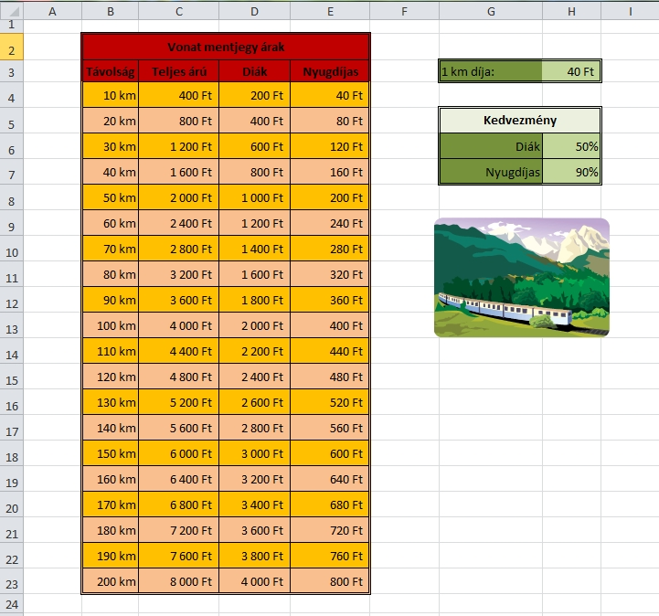
Vonal menetjel árak
Távolság | Teljes árú | Diák | Nyugdíjas | 1km dija | 40 Ft
10 km | 400 Ft | 200 Ft | 40 Ft
20 km | 800 Ft | 400 Ft | 80 Ft | Kedvezmény
30 km | 1,200 Ft | 600 Ft | 120 Ft | Diják | 50%
40 km | 1,600 Ft | 800 Ft | 160 Ft | Nyugdíjas | 90%
50 km | 2,000 Ft | 1,000 Ft | 200 Ft

60 km | 2,400 Ft | 1,200 Ft | 240 Ft
70 km | 2,800 Ft | 1,400 Ft | 280 Ft
80 km | 3,200 Ft | 1,600 Ft | 320 Ft
90 km | 3,600 Ft | 1,800 Ft | 360 Ft
100 km | 4,000 Ft | 2,000 Ft | 400 Ft
110 km | 4,400 Ft | 2,200 Ft | 440 Ft
120 km | 4,800 Ft | 2,400 Ft | 480 Ft
130 km | 5,200 Ft | 2,600 Ft | 520 Ft
140 km | 5,600 Ft | 2,800 Ft | 560 Ft
150 km | 6,000 Ft | 3,000 Ft | 600 Ft
160 km | 6,400 Ft | 3,200 Ft | 640 Ft
170 km | 6,800 Ft | 3,400 Ft | 680 Ft
180 km | 7,200 Ft | 3,600 Ft | 720 Ft
190 km | 7,600 Ft | 3,800 Ft | 760 Ft
200 km | 8,000 Ft | 4,000 Ft | 800 Ft

